美术风格
贴图相关
 | 问题 | 贴图不够精细，没有很好的还原原画的表现 | 3fat | mt | 孙帆 | 周维康
 |  | 宠物模型面数太少了，精度太差 | 雷神
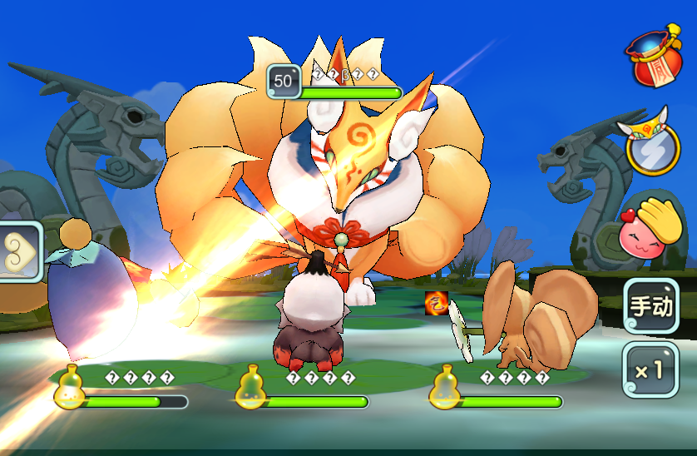
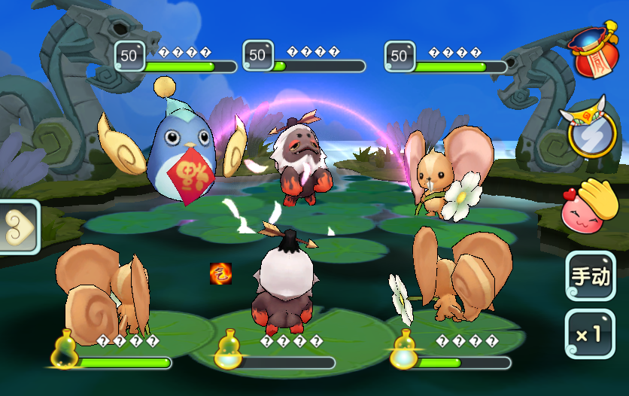
 | 解决办法

设备兼容
 | 问题 | 大屏幕设备中看着场景画面比较荒凉，有点晕，可能是比较空旷且怪物比较大 |  |  | 3fat

 | 解决办法 | 在调整一般美术打包试一下

风格搭配
 | 问题 | 场景中水的效果，与荷叶、沼泽的风格不太搭配 | 3fat | 雷神

 | 解决办法 | 换张贴图

 | 问题 | 龙雕塑没有眼睛，不协调 | 雷神 | 雪姬 | 周维康

 | 解决办法 | 找大凡凡

 | 问题 | 整体显得很简陋，没有层次感 | zz | 周维康

 | 解决办法 | 整体调整美术打包发moxtra

 | 问题 | 场景整体偏暗，比较死板 | 雪姬 | 阿木 | 文生

 | 解决办法 | 整体调整美术打包发moxtra

 | 问题 | 场景布局奇怪，没有经过处理的水天相接是一种暴露3D漏洞的设计。荷叶没有质感，看着不像能载重 |  |  |  |  | 周维康

 | 解决办法 | 问问帆帆

